Worksheet
 |  |  |  |  | 8 (812) 565 05 34 |  |  | sales@miniworks.ru
 |  |  |  |  | Зеленоград |  |  | отдел продаж
 |  |  | Адрес |  |  |  |  | Режим работы
 |  |  | Зеленоград |  |  |  |  | Пн – Пт: с 8:00 до 18:00
M-0545.20-02
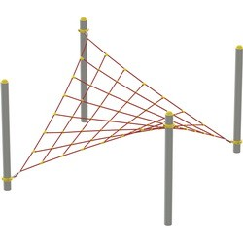 |  | 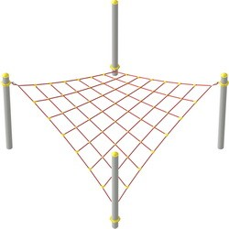 |  | 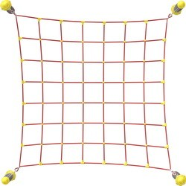 |  | 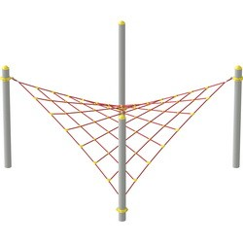 |  | 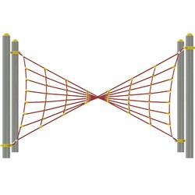
Артикул |  | Цвет |  | от 10000 | от 5000 | от 1000 | от 500 | от 100 | розница | Наличие на 15.09.2026
M-0545.20-02 |  | красный/желтый |  | ― | ― | ― | ― | ― | 121000.00р. | —
M-0545.20-61 |  | бежевый/черный |  | ― | ― | ― | ― | ― | 121000.00р. | —
M-0545.20-g2 |  | серый/желтый |  | ― | ― | ― | ― | ― | 121000.00р. | —
M-0545.20-4w |  | синий/белый |  | ― | ― | ― | ― | ― | 121000.00р. | —
M-0545.20-3w |  | зеленый/белый |  | ― | ― | ― | ― | ― | 121000.00р. | —
M-0545.20-1c |  | черный/салатовый |  | ― | ― | ― | ― | ― | 121000.00р. | —
 | Все цены указаны в рублях и включают в себя НДС. Все цены указаны при условии 100% предоплаты и действительны в течение 5 дней. Все цены указаны при условии самовывоза продукции со склада в г. Зеленоград (для иногородних клиентов доставка до склада ТК в г. Зеленоград бесплатна). Все цены указаны за стандартный цвет для каждого вида изделия (изменение цвета на любой из предлагаемой палитры +20% к стоимости, изменение цвета на любой по системе RAL +50% к стоимости). О возможных сроках поставки заказного товара, необходимо уточнять заранее

